Накладная-№3
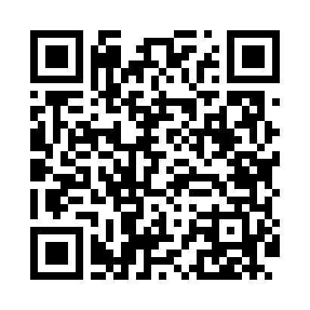
Номер товарно-транспортной накладной: |  |  | Торговый представитель: Kamol aka
Поставщик: Toshkent falcon fly 2 |  |  | Телефон торгового представителя: +998979626299
Дата отгрузки: 21.10.2025 |  |  | Контрагент: Dona zakass
Дата консигнации: |  |  | Адрес:
Доставщик: |  |  | Телефон:
Телефон доставщика:
Время заказа: 21.10.2025 17:43:50
№ | Штрих-код | Название товаров (работ,услуг) | Количество | Количество в кейсе | Цена | Сумма
 |  |  | 50 |  |  | 60
1 | 6920245110033 | Пластмаст Салатница DB-67-10 | 10 | 10 шт. | 3.60 | 36
2 | 6915645645056 | Соус учун махсус идиш 7x7x3.8 sm DB-59-15 | 40 | 40 шт. | 0.60 | 24
Итого: 60$|->UZS: 750,000.00

